信用交易
融资融券市场交易数据统计（20220816）

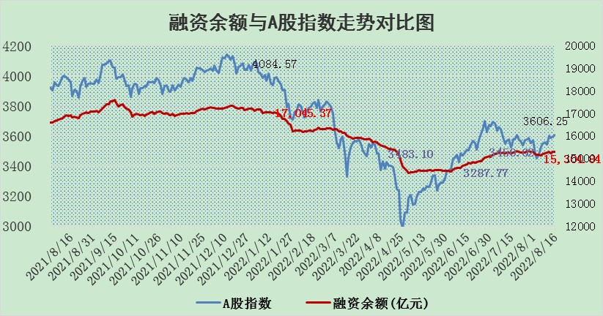
标的证券 | 融资融券余额（亿元） | 融资余额（亿元） | 融券余额（亿元） | 融资买入额（亿元） | 融资融券规模变化（亿元） | 融资余额增幅(‰) | 融券余额增幅(%)
统计数据 | 16,385.82 | 15,304.84 | 1,080.98 | 692.60 | 36.97 | 1.77 | 0.92

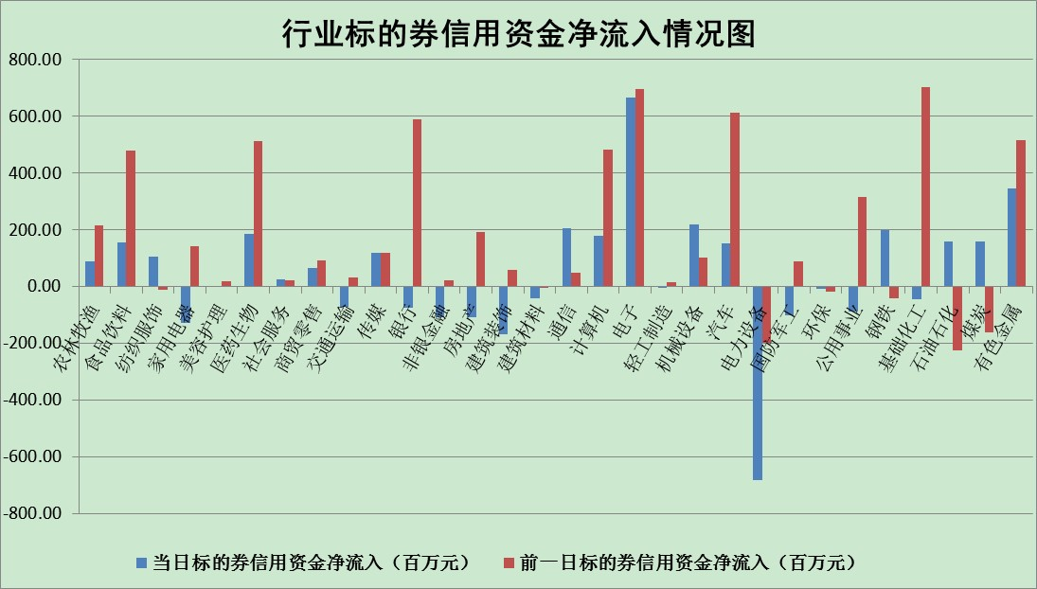

标的基金代码 | 标的基金简称 | 融资余额/市值(%) | 融资余额增幅(%) | 融资买入额/成交金额(%) | （融资余额净增额-融券余额净增额）/市值(‱) | 融券余额降幅(%) | ABS[（融资余额净增额-融券余额净增额）/市值净增额-1](%)
159902 | 华夏中小板ETF | 1.62 | -0.82 | 0.10 | -1.45 | -0.20 | 79.32
159915 | 易方达创业板ETF | 1.29 | 0.33 | 444413.86 | -0.13 | -0.93 | 100.33
159919 | 嘉实沪深300ETF | 5.11 | -0.03 | 0.57 | -1.19 | -10.73 | 103.26
159920 | 华夏恒生ETF | 110.50 | 0.02 | 33.79 | 2.25 | 14.23 | 101.89
159922 | 嘉实中证500ETF | 1.09 | -0.19 | 9.24 | -7.11 | -0.50 | 107.48
159925 | 南方沪深300ETF | 0.02 | 0.00 | 0.00 | 0.00 | 0.00 | 100.00
159928 | 消费ETF | 0.88 | 1.12 | 3.09 | 1.05 | 1.02 | 103.32
159934 | 易方达黄金ETF | 447.75 | -0.10 | 43.85 | -45.83 | 0.00 | 6.24
159939 | 全指信息技术ETF | 0.62 | -2.49 | 10.87 | -1.60 | 0.00 | 96.41
159940 | 全指金融地产ETF | 0.35 | 2.62 | 0.17 | 0.90 | 0.00 | 109.83
159995 | 半导体芯片ETF | 1.82 | 0.26 | 197.82 | 1.21 | 3.42 | 101.25
159997 | 天弘中证电子ETF | 2.54 | 0.14 | 16.72 | 0.23 | -1.92 | 100.42
159998 | 天弘中证计算机主题ETF | 0.14 | -9.83 | 0.06 | -1.55 | 0.00 | 95.37
510050 | 华夏上证50ETF | 11.15 | 0.22 | 156.56 | 3.94 | 9.51 | 109.76
510180 | 华安上证180ETF | 0.47 | -0.06 | 0.34 | -0.13 | -17.14 | 99.67
510880 | 华泰柏瑞红利ETF | 0.15 | -4.27 | 0.11 | -1.54 | -36.82 | 98.17
510900 | 易方达恒生H股ETF | 150.88 | -0.16 | 6.78 | -23.75 | 0.00 | 79.36
511010 | 5年期国债ETF | 0.00 | 0.00 | 0.00 | 0.00 | 0.00 | 100.00
511380 | 可转债及可交换债券ETF | 37.37 | 8.04 | 14.16 | 277.95 | 0.00 | 9.38
512000 | 全指证券ETF | 6.83 | 0.52 | 18.82 | 4.89 | 2.74 | 321.40
512010 | 沪深300医药卫生ETF | 4.96 | 4.94 | 62.13 | 23.35 | -0.02 | 64.87
512070 | 沪深300非银ETF | 2.94 | 1.11 | 23.80 | 3.48 | 2.60 | 105.28
512400 | 南方中证申万有色金属ETF | 0.97 | -4.37 | 0.40 | 2.29 | 8.73 | 101.65
512580 | 广发中证环保产业ETF | 0.56 | 4.09 | 0.56 | 1.66 | -1.35 | 98.72
512660 | 国泰中证军工ETF | 2.43 | -0.80 | 40.71 | -3.70 | -3.47 | 117.17
512800 | 华宝中证银行ETF | 12.33 | -0.26 | 3.12 | -3.73 | -9.11 | 27.98
512980 | 广发中证传媒ETF | 1.57 | 0.20 | 58.91 | 0.24 | -2.71 | 100.36
515030 | 华夏中证新能源汽车ETF | 1.46 | 0.94 | 29.05 | 1.50 | 0.89 | 98.12
515050 | 华夏中证5G通信主题ETF | 1.43 | -0.52 | 22.52 | -0.83 | -1.52 | 98.70
515070 | 华夏中证人工智能ETF | 1.16 | 1.76 | 0.57 | 1.99 | 0.00 | 94.76
标的股票比较指标 |  | 融资余额/流通A股市值(%) | 融资余额增幅(%) | 融资买入额/成交金额(%) | （融资余额净增额-融券余额净增额）/流通A股市值(‱) | 融券余额降幅(%) | ABS[（融资余额净增额-融券余额净增额）/流通A股市值净增额-1](%)
前十名标的个股 |  | 绿庭投资 | 光弘科技 | 中国银行 | 上海雅仕 | 美邦服饰 | 兴发集团
 |  | 西水股份 | 上海雅仕 | 农业银行 | 国星光电 | 东风科技 | 四创电子
 |  | 仁东控股 | 星宇股份 | 大连港 | 大湖股份 | 苏州科达 | 国星光电
 |  | 数码科技 | 新华联 | 民生银行 | 光弘科技 | 杭电股份 | 国轩高科
 |  | 中体产业 | 天威视讯 | 七匹狼 | 江苏阳光 | 广西广电 | 科翔股份
 |  | 全柴动力 | 江苏阳光 | 光大银行 | 美尔雅 | 凤凰股份 | 沧州大化
 |  | 尖峰集团 | 卫星石化 | 浙数文化 | 宁波韵升 | 百隆东方 | 新媒股份
 |  | 海兰信 | 国星光电 | 上海机电 | 盛德鑫泰 | 报喜鸟 | 中航沈飞
 |  | 蒙草生态 | 兖州煤业 | 中信重工 | 宋都股份 | 栖霞建设 | 新华医疗
 |  | 亚通股份 | 天孚通信 | 天玑科技 | 科达制造 | 盛德鑫泰 | 东来技术
后十名标的个股 |  | 广田集团 | 瑞丰新材 | 中材国际 | 云海金属 | 招商南油 | 盘江股份
 |  | 延安必康 | 内蒙华电 | 徐工机械 | 硕贝德 | 楚天高速 | 波导股份
 |  | 曙光股份 | 科士达 | 广田集团 | 东来技术 | 贵州轮胎 | 中贝通信
 |  | 龙净环保 | 海信家电 | 延安必康 | 杭萧钢构 | 天威视讯 | 航锦科技
 |  | 中嘉博创 | 通鼎互联 | 曙光股份 | 莱茵生物 | 日照港 | 万孚生物
 |  | 泰禾集团 | 天成自控 | 龙净环保 | 龙元建设 | 上海九百 | 青青稞酒
 |  | 苏宁易购 | 汉钟精机 | 中嘉博创 | 中成股份 | 三川智慧 | 卫宁健康
 |  | 中信国安 | 西部黄金 | 泰禾集团 | 东方能源 | 安妮股份 | 新国都
 |  | 台海核电 | 东方能源 | 苏宁易购 | 鹏欣资源 | 路德环境 | 浙数文化
 |  | 当代文体 | 恩华药业 | 中信国安 | 华铁股份 | 浦发银行 | 华东电脑
说明：1.以上普通交易数据和信用交易数据皆以交易日收盘后数据为基准；2.上述标的证券总数据只计算标的证券市场总数据，不包括从标的证券中调出去标的证券数据，所以与交易所公布的总值略有不同； 3.上述行业采用申万一级行业分类；4.以上标的基金和标的个股中比较的6个指标值中：前5个（从左至右）为正向指标，值越大排名越靠前；第6个为逆向指标，值越小，排名越靠前；5.第6个指标中ABS[]表示求绝对值，其主要用于考量信用资金相对净流入对股价相对净变化的贡献程度；6.数据来源：wind，交易所。

